INTEGRANTES
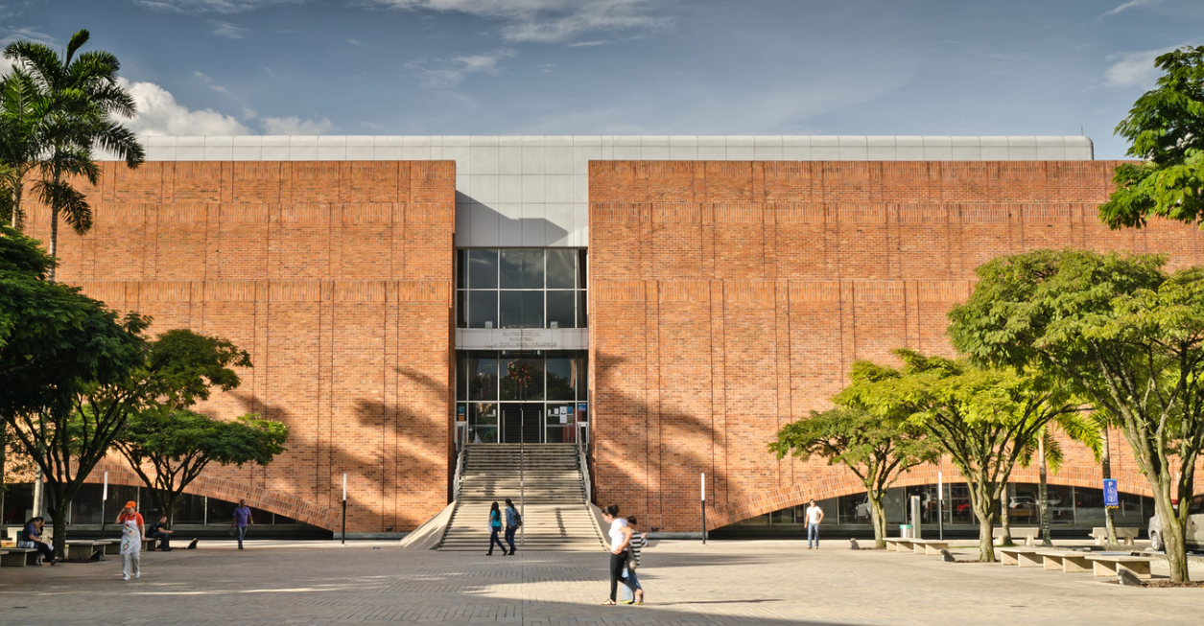

JUAN JOSÉ VILLADA
JERONIMO GONZALES GGONZALES
SEBASTIAÁN RENDÓN
DAVID ELÍAS FRANCO

